概要図（IP紐付け作品）
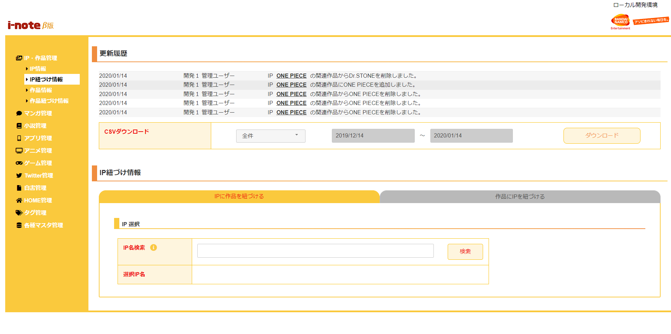
１．処理概要
 |  | [1] | 更新履歴表示領域
 |  |  | 領域説明： | IP紐付け情報の更新を日付順（降順）で5件表示する。
１
 |  |  | 要素名 |  | 説明
 |  |  | 更新年月日 |  | IP紐付け情報の更新日をYYYY/MM/DD形式で表示する。
 |  |  | 更新者 |  | 最終更新者を表示する。
 |  |  | 更新内容 |  | IP名 ＋ 作品名 + 更新内容（追加/削除）を表示する。

2
3
 |  | [2] | IP紐付け情報更新履歴ダウンロード領域
 |  |  | 領域説明： | IP紐付け情報を全件または期間指定でダウンロードできる。

 |  |  | 要素名 |  | 説明
 |  |  | ダウンロード範囲選択 |  | 更新履歴のダウンロード範囲を選択するセレクトボックス。
 |  |  |  |  |  | 1:全件（初期値）
４
 |  |  |  |  |  | 2:期間指定
 |  |  | ダウンロード期間（開始） |  | ダウンロード範囲選択が期間指定の場合、
 |  |  |  |  | ダウンロード開始日付をYYYY/MM/DD形式で入力。
 |  |  |  |  | 初期値：システム日付-1カ月
 |  |  | ダウンロード期間（終了） |  | ダウンロード範囲選択が期間指定の場合、更新履歴をダウンロード
 |  |  |  |  | ダウンロード終了日付をYYYY/MM/DD形式で入力。
 |  |  |  |  | 初期値：システム日付
 |  |  | ダウンロードボタン |  | 更新履歴をCSV形式で出力する。

 |  | [3] | IP紐付け情報一覧表示領域
 |  |  | 領域説明： | IP名によるIP検索を行う

 |  |  | 要素名 |  | 説明
 |  |  | IP名検索入力エリア |  | 検索したいIP名またはIPかな名を入力する。

 |  |  | IP名検索ボタン |  | IP名検索入力エリアの値をもとに、IP検索（部分一致）を行い。
 |  |  |  |  | 検索した結果はIPを選択モーダルに表示する。

４
 |  | [4] | 「IPを選択」表示領域
 |  |  | 領域説明： | IP情報を表示する

5
 |  |  | 要素名 |  | 説明
 |  |  | 選択ボタン |  | 選択したIPに関連作品を検索を行う。
 |  |  |  |  | 関連作品一覧を表示する。
 |  |  | キャンセルボタン |  | モーダルを閉じる。

 |  |  | ×ボタン |  | モーダルを閉じる。

 | 関連作品表示領域（IP選択後）
5
6
 |  | [5] | 関連作品表示領域
 |  |  | 領域説明： | IPに関連する作品を表示する

7
 |  |  | 要素名 |  |  | 説明
 |  |  | 関連作品追加検索入力エリア |  |  | 検索したい作品名または作品かな名を入力する。

 |  |  | 関連作品追加検索ボタン |  |  | 作品名検索入力エリアの値をもとに、作品検索（部分一致）を行い。
 |  |  |  |  |  | 検索した結果は関連作品を選択モーダルに表示する。
 |  |  | 紐付け解除ボタン |  |  | 作品紐付け解除確認モーダルを表示する。

6
 |  | [6] | 「関連作品を選択」表示領域
 |  |  | 領域説明： | 関連作品情報を表示する

 |  |  | 要素名 |  | 説明
 |  |  | チェックボックス |  | 関連作品を選択する。

 |  |  | 選択ボタン |  | 当IPを紐付け処理を行う。
 |  |  |  |  | モーダルを閉じる。
 |  |  | キャンセルボタン |  | モーダルを閉じる。

 |  |  | 関連作品を追加ボタン |  | チェックボックスを選択した場合、活性に表示する。
 |  |  |  |  | チェックボックスを選択してない場合、非活性に表示する。
 |  |  |  |  | 選択した作品をIP紐付け処理を行う。モーダルを閉じる。
 |  |  | ×ボタン |  | モーダルを閉じる。
 |  |  | 背景色灰色行 |  | 既に関連作品に存在するデータについて、背景色は灰色で表示する

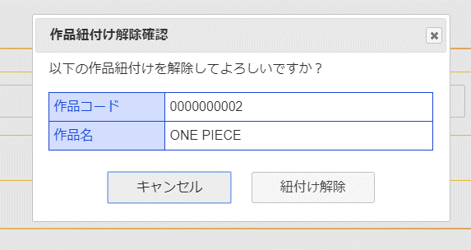
7

 |  | [7] | 作品紐付け解除確認モーダル

 |  |  | 要素名 |  | 説明
 |  |  | 作品コード |  | 選択した作品コードを表示。
 |  |  | 作品名 |  | 選択した作品名を表示。
 |  |  | 紐付け解除ボタン |  | 選択した作品をIP紐付けマスタから削除する。
 |  |  | キャンセルボタン |  | モーダルを閉じる。
 |  |  | ×ボタン |  | モーダルを閉じる。

概要図（作品紐付けIP）
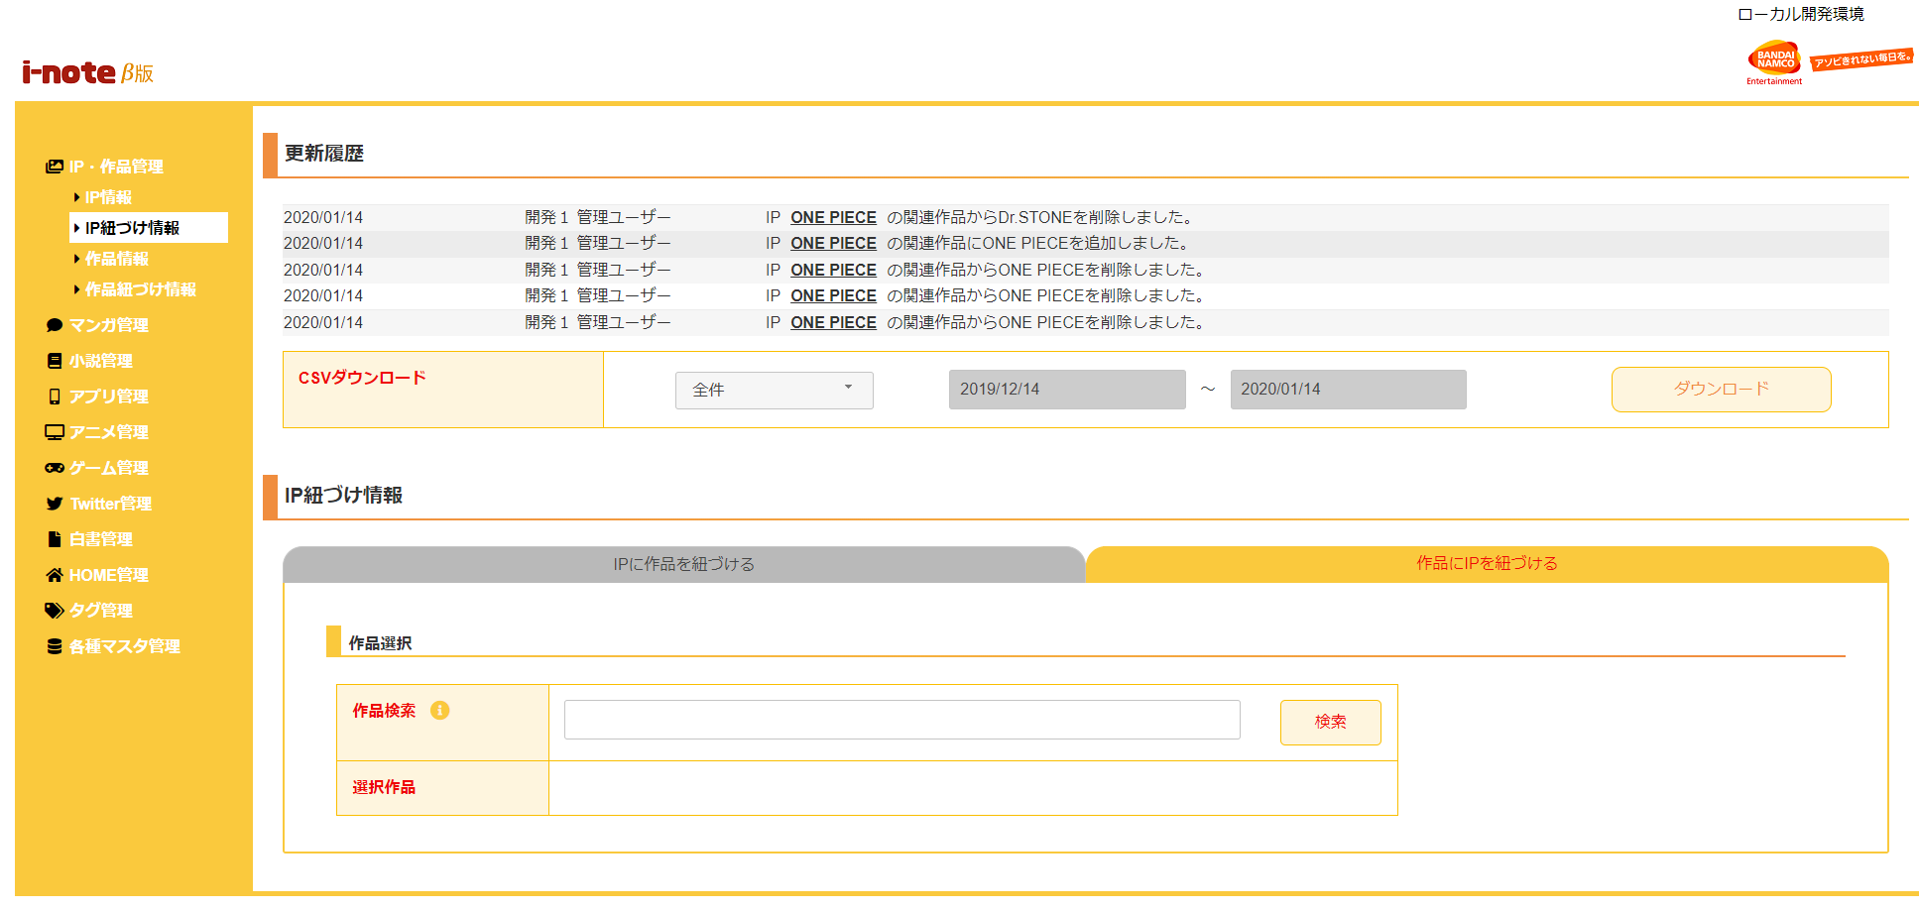
１．処理概要
 |  | [1] | 更新履歴表示領域
 |  |  | 領域説明： | IP紐付け情報の更新を日付順（降順）で5件表示する。
１
 |  |  | 要素名 |  | 説明
 |  |  | 更新年月日 |  | IP紐付け情報の更新日をYYYY/MM/DD形式で表示する。
 |  |  | 更新者 |  | 最終更新者を表示する。
 |  |  | 更新内容 |  | IP名 ＋ 作品名 + 更新内容（追加/削除）を表示する。

2
3
 |  | [2] | IP紐付け情報更新履歴ダウンロード領域
 |  |  | 領域説明： | IP紐付け情報を全件または期間指定でダウンロードできる。

 |  |  | 要素名 |  | 説明
 |  |  | ダウンロード範囲選択 |  | 更新履歴のダウンロード範囲を選択するセレクトボックス。
 |  |  |  |  |  | 1:全件（初期値）
４
 |  |  |  |  |  | 2:期間指定
 |  |  | ダウンロード期間（開始） |  | ダウンロード範囲選択が期間指定の場合、
 |  |  |  |  | ダウンロード開始日付をYYYY/MM/DD形式で入力。
 |  |  |  |  | 初期値：システム日付-1カ月
 |  |  | ダウンロード期間（終了） |  | ダウンロード範囲選択が期間指定の場合、更新履歴をダウンロード
 |  |  |  |  | ダウンロード終了日付をYYYY/MM/DD形式で入力。
 |  |  |  |  | 初期値：システム日付
 |  |  | ダウンロードボタン |  | 更新履歴をCSV形式で出力する。

 |  | [3] | IP紐付け情報一覧表示領域
 |  |  | 領域説明： | 作品名による作品検索を行う

 |  |  | 要素名 |  | 説明
 |  |  | 作品名検索入力エリア |  | 検索したい作品名または作品かな名を入力する。

 |  |  | 作品名検索ボタン |  | 作品名検索入力エリアの値をもとに、作品検索（部分一致）を行い。
 |  |  |  |  | 検索した結果は作品を選択モーダルに表示する。

４
 |  | [4] | 「作品を選択」表示領域
 |  |  | 領域説明： | 作品情報を表示する
5
 |  |  | 要素名 |  | 説明
 |  |  | 選択ボタン |  | 選択したIPに関連作品を検索を行う。
 |  |  |  |  | 関連作品一覧を表示する。
 |  |  | キャンセルボタン |  | モーダルを閉じる。

 |  |  | ×ボタン |  | モーダルを閉じる。

 | 関連IP表示領域（作品選択後）
5
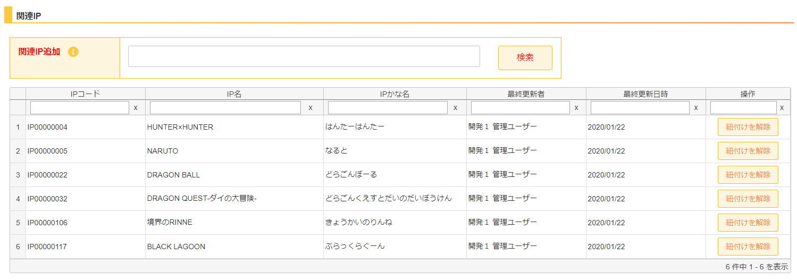
 |  | [5] | 関連IP表示領域
 |  |  | 領域説明： | IPに関連する作品を表示する
6
 |  |  | 要素名 |  |  | 説明
 |  |  | 関連IP追加検索入力エリア |  |  | 検索したいIP名またはIPかな名を入力する。
7
 |  |  | 関連IP追加検索ボタン |  |  | IP名検索入力エリアの値をもとに、IP検索（部分一致）を行い。
 |  |  |  |  |  | 検索した結果は関連IPを選択モーダルに表示する。
 |  |  | 紐付け解除ボタン |  |  | IP紐付け解除確認モーダルを表示する。

6
 |  | [6] | 「関連IPを選択」表示領域
 |  |  | 領域説明： | 関連作品情報を表示する

 |  |  | 要素名 |  | 説明
 |  |  | チェックボックス |  | 関連作品を選択する。

 |  |  | 選択ボタン |  | 当作品を紐付け処理を行う。
 |  |  |  |  | モーダルを閉じる。
 |  |  | キャンセルボタン |  | モーダルを閉じる。

 |  |  | 関連作品を追加ボタン |  | チェックボックスを選択した場合、活性に表示する。
 |  |  |  |  | チェックボックスを選択してない場合、非活性に表示する。
 |  |  |  |  | 選択したIPをIP紐付け処理を行う。モーダルを閉じる。
 |  |  | ×ボタン |  | モーダルを閉じる。
 |  |  | 背景色灰色行 |  | 既に関連IPに存在するデータについて、背景色は灰色で表示する

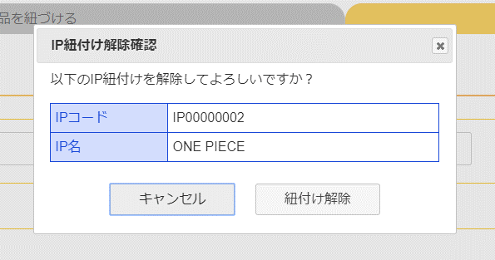
7
 |  | [7] | IP紐付け解除確認モーダル

 |  |  | 要素名 |  | 説明
 |  |  | IPコード |  | 選択したIPコードを表示。
 |  |  | IP名 |  | 選択したIP名を表示。
 |  |  | 紐付け解除ボタン |  | 選択したIPをIP紐付けマスタから削除する。
 |  |  | キャンセルボタン |  | モーダルを閉じる。
 |  |  | ×ボタン |  | モーダルを閉じる。

